平面图
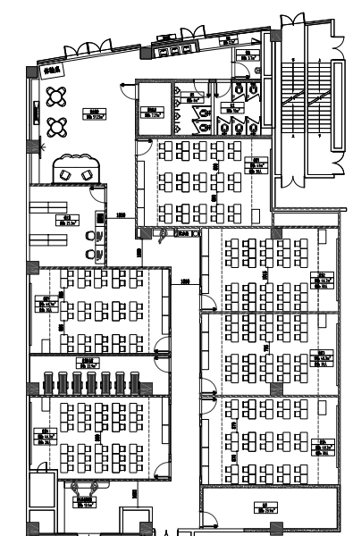

AP3

AP5

103教室
101教室
105教室

AP1
106教室
104教室
102教室

AP4
AP6
AP2

